垃圾袋
2019年度医疗废物包装袋和锐器盒报价单
序号 | 分项名称 | 品牌、规格型号、主要技术参数 | 单位 | 单价（元） | 1年预算量 | 合计金额(元） | 图片
1 | 医疗废物包装袋 | 58*70cm，厚度≥2.5丝，符合HJ421-2008标准，全新聚乙烯PE塑料制造，包装袋在正常使用情况下，不应出现渗漏、破裂和穿孔。医疗废物包装袋的颜色为淡黄，颜色应符合》医疗废物专用包装袋、容器和警示标志标准》GB/T 3181 中Y06 的要求，包装袋的明显处应印制图1 所示的警示标志和警告语。包装袋外观质量：表面基本平整、无皱褶、污迹和杂质，无划痕、气泡、缩孔、针孔以及其他缺陷。断裂伸长率（纵、横向)≥250%, 落膘冲击质量:130g, 跌落性能:无破裂、无渗漏, 漏水性:无渗漏, 热合强度≥10N/15mm | 个 |  | 49000 |  | 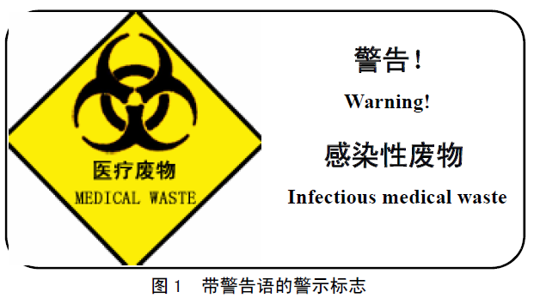
2 | 医疗废物包装袋 | 90*100cm，厚度≥2.5丝，符合HJ421-2008标准，全新聚乙烯PE塑料制造，包装袋在正常使用情况下，不应出现渗漏、破裂和穿孔。医疗废物包装袋的颜色为淡黄，颜色应符合《医疗废物专用包装袋、容器和警示标志标准》GB/T 3181 中Y06 的要求，包装袋的明显处应印制图1 所示的警示标志和警告语。包装袋外观质量：表面基本平整、无皱褶、污迹和杂质，无划痕、气泡、缩孔、针孔以及其他缺陷。断裂伸长率（纵、横向)≥250%, 落膘冲击质量:130g, 跌落性能:无破裂、无渗漏, 漏水性:无渗漏, 热合强度≥10N/15mm | 个 |  | 25000
3 | 医疗废物包装袋 | 65*70cm，厚度≥1.6丝，符合HJ421-2008标准，全新聚乙烯PE塑料制造，包装袋在正常使用情况下，不应出现渗漏、破裂和穿孔。医疗废物包装袋的颜色为淡黄，颜色应符合》医疗废物专用包装袋、容器和警示标志标准》GB/T 3181 中Y06 的要求，包装袋的明显处应印制图1 所示的警示标志和警告语。包装袋外观质量：表面基本平整、无皱褶、污迹和杂质，无划痕、气泡、缩孔、针孔以及其他缺陷。断裂伸长率（纵、横向)≥250%, 落膘冲击质量:130g, 跌落性能:无破裂、无渗漏, 漏水性:无渗漏, 热合强度≥10N/15mm | 个 |  | 43000
4 | 锐器盒 | 10.3L |  |  | 5000
5 | 锐器盒 | 41.2L |  |  | 1900
总金额： |  |  |  |  |  | 0
备注：单价报价包括各种税金、运输费、搬运费、材料费、人工费等一切费用，即最终价格。
公司盖章:
联系人：
联系电话：

